Sheet1
中山大学附属第一医院文件柜、办公台等家具采购项目报价清单
序号 | 产品名称 | 规格/型号 | 附图参考 | 单位 | 数量 | 单价（元） | 总价（元） | 备注
1 | 卡位办公台（含屏风） | 1.配置： 320款屏风、独立办公台、三抽柜、带轮主机架 2.材料 E0级或以上木纹色实木颗粒板，面板、侧脚板厚度为≥25mm，层板、侧板、背板、抽面厚度为≥16mm 3.规格 1200W*600D*1200H（桌面高750） | 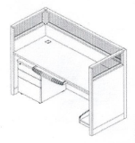 | 套 | 4 |  |  | 以实际量尺为准
2 | 培训条桌 | 1.配置： 台面+折叠脚架 2.材料 E0级或以上木纹色实木颗粒板，面板厚度为≥25mm 3.规格 1200W*400D*H750 | 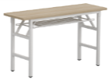 | 张 | 4 |  |  | 以实际量尺为准
3 | 边柜 | 1.配置： 主柜（上抽下门）+一件活动层板 2.材料 E0级或以上木纹色实木颗粒板，厚度：面板、活动层板厚度为≥25mm，侧板、底板、门板、抽面厚度为≥16mm 3.规格 1800W*440D*600H |  | 个 | 1 |  |  | 以实际量尺为准
4 | 矮柜 | 1.配置： 主柜（按需设置门或抽屉）+活动层板 2.材料 E0级或以上木纹色实木颗粒板，厚度：面板、活动层板厚度为≥25mm，侧板、底板、门板、抽面厚度为≥16mm 3.规格 1000W*420D*600H | 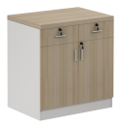 | 个 | 4 |  |  | 以实际量尺为准
5 | 钢制文件柜 | 1.配置： 主柜 2.材料 冷轧钢板，侧板、门板、顶板、底板、层板用国标0.8mm； 3、加强管料用国标1.0mm 3.规格 880W*400D*330H | 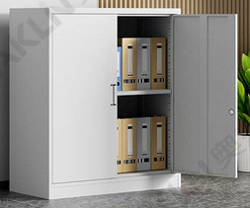 | 个 | 20 |  |  | 以实际量尺为准
合计： |  |  |  |  |  | ¥0.00
（大写）：
说明：1、以上报价含税及运输安装费等一切费用； 2、整体质保五年整
 |  |  |  | 报价单位：
 |  |  |  | （加盖公章）
 |  |  |  | 联系人：
 |  |  |  | 联系电话：
 |  |  |  | 报价时间：

